订单
款式号： |  | 款号 | K5M5359C

JOLIE & JOY GIRLS # 046 |  |  |  |  |  |  |  | 数量 |  |  | 版号：L4863K
 | 主标带尺码(织标） |  |  | K5M5359C | JOLIE & JOY白底黑字（带尺码对折TOPSEW） | 小计 | 2652 | 2785 | 个 | 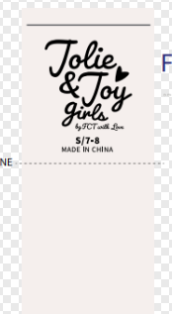
 |  |  |  |  |  | S/7-8 | 442 | 464 | 个
 |  |  |  |  |  | M/10-12 | 884 | 928 | 个
 |  |  |  |  |  | L/14 | 884 | 928 | 个
 |  |  |  |  |  | XL/16 | 442 | 464 | 个

